2018年度用画像付き注文書
2018年度用 高校受験関連書籍 注文書

声の教育社 |  |  | 東京学参 |  |  | 晶文社 |  |  | 旺文社
千葉県高校受験案内 |  |  | 千葉県公立高校入試完全ガイド |  |  | 首都圏 高校受験案内 |  |  | 高校受験案内
平成30年度 |  |  | 2018年度 |  |  | 2018年度 |  |  | 2018年度
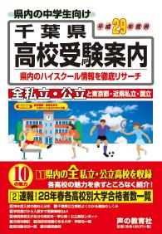
※画像は29年度版です
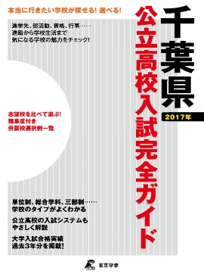
※画像は2017年度版です
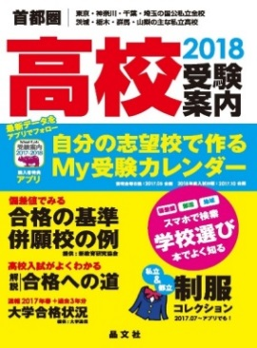
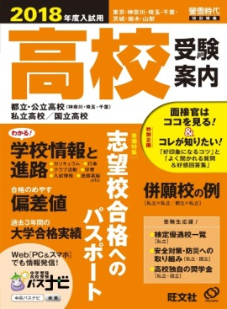

本体価格 | ¥1,900 |  | 本体価格 | ¥1,500 |  | 本体価格 | ¥2,200 |  | 本体価格 | ¥2,200
税込価格 | ¥2,052 |  | 税込価格 | ¥1,620 |  | 税込価格 | ¥2,376 |  | 税込価格 | ¥2,376
注文数 |  | 冊 | 注文数 |  | 冊 | 注文数 |  | 冊 | 注文数 |  | 冊

声の教育社 |  |  | 東京学参 |  |  | 富士教育出版社 |  |  | ユーデック
千葉県公立高校スーパー過去問 |  |  | 千葉県公立高校入試問題 |  |  | 千葉県公立高校入試問題 |  |  | 千葉県公立高校入試問題集
平成30年度 |  |  | 平成30年度 |  |  | 平成30年度 |  |  | 平成30年度
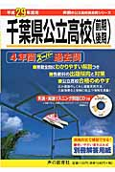
※画像は29年度版です
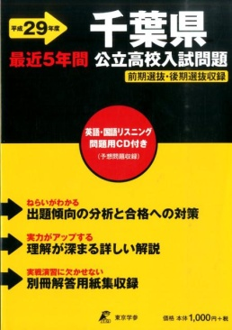
※画像は29年度版です
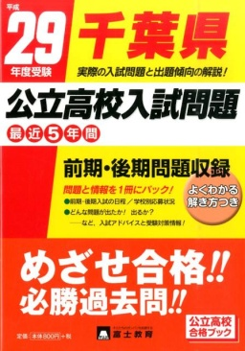
※画像は29年度版です
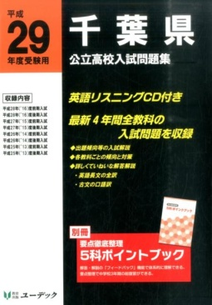
※画像は29年度版です

本体価格 | ¥1,046 |  | 本体価格 | ¥925 |  | 本体価格 | ¥820 |  | 本体価格 | ¥1,667
税込価格 | ¥1,130 |  | 税込価格 | ¥999 |  | 税込価格 | ¥886 |  | 税込価格 | ¥1,800
注文数 |  | 冊 | 注文数 |  | 冊 | 注文数 |  | 冊 | 注文数 |  | 冊

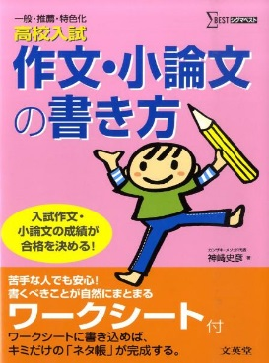
晶文社 |  |  |  | 学研プラス |  | 学研プラス |  | 文英堂 |  | 文英堂
首都圏 私立高校推薦・優遇入試ガイド |  |  |  | 高校入試 |  | 高校入試 |  | 高校入試 |  | 高校入試
2018年度 |  |  |  | 受かる！面接 |  | 作文完全攻略 |  | 面接の受け方・答え方 |  | 作文・小論文の書き方
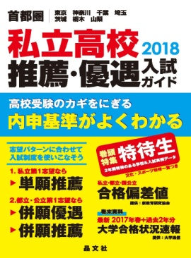

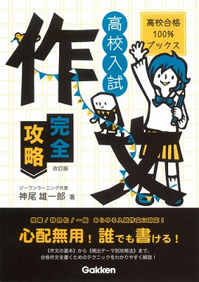
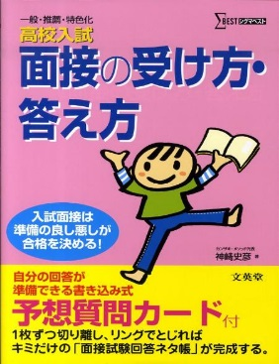

本体価格 | ¥1,900 |  |  | 本体価格 | ¥1,200 | 本体価格 | ¥1,100 | 本体価格 | ¥950 | 本体価格 | ¥950
税込価格 | ¥2,052 |  |  | 税込価格 | ¥1,296 | 税込価格 | ¥1,188 | 税込価格 | ¥1,026 | 税込価格 | ¥1,026
注文数 |  | 冊 |  | 注文数 | 冊 | 注文数 | 冊 | 注文数 | 冊 | 注文数 | 冊

取扱書店
注文日 平成 29 年 月 日

学校名
中学校

 |  |  |  |  |  |  | 千葉県教科書販売株式会社 営業部

